データ準備
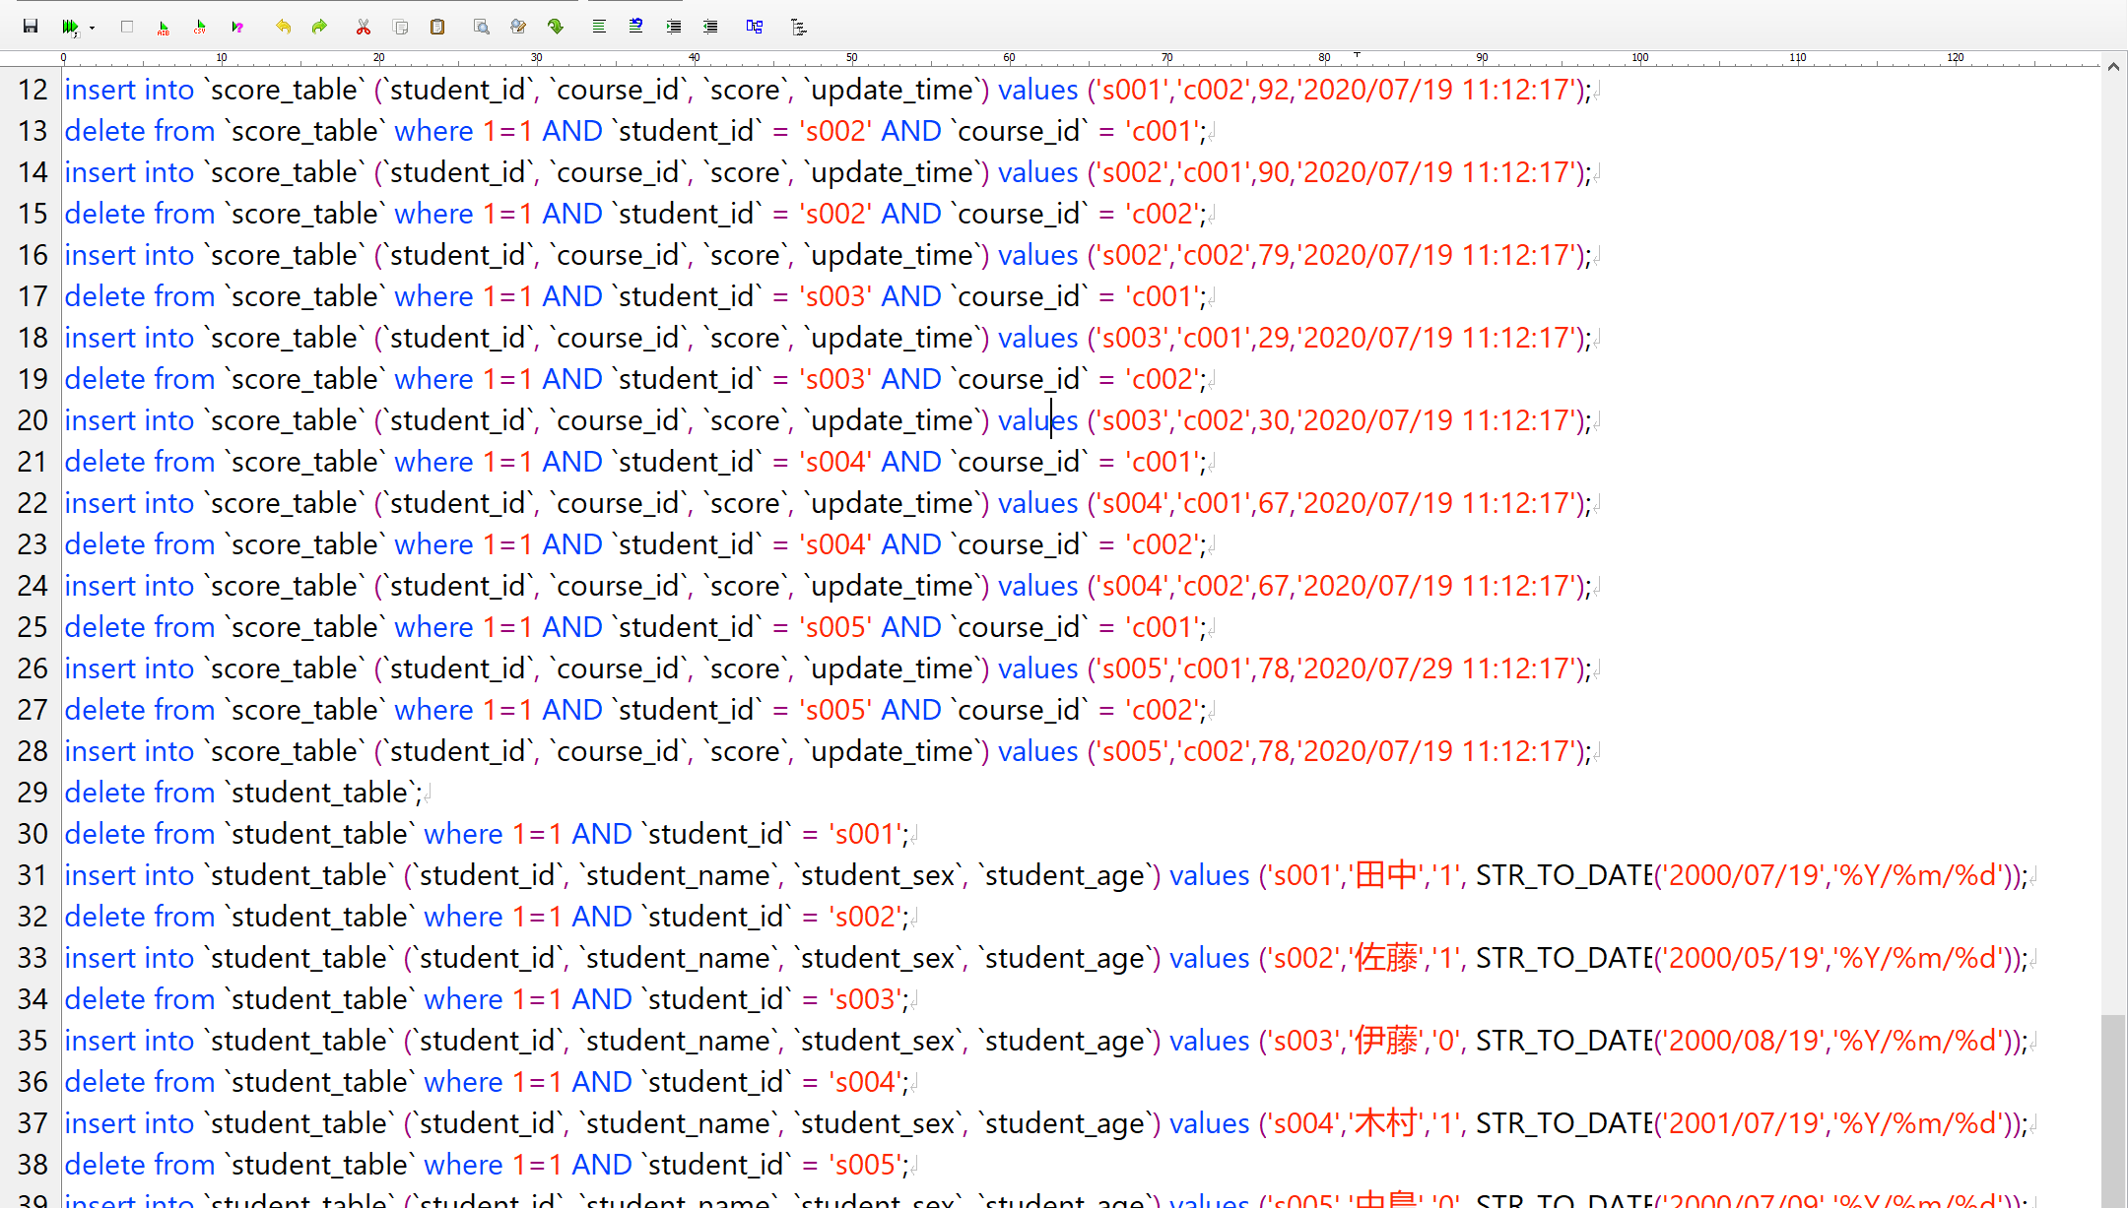
delete from `course_table`;
delete from `course_table` where 1=1 AND `course_id` = 'c001';
insert into `course_table` (`course_id`, `course_name`, `teacher_id`) values ('c001','日本語','t001');
delete from `course_table` where 1=1 AND `course_id` = 'c002';
insert into `course_table` (`course_id`, `course_name`, `teacher_id`) values ('c002','数学','t002');
delete from `course_table` where 1=1 AND `course_id` = 'c003';
insert into `course_table` (`course_id`, `course_name`, `teacher_id`) values ('c003','英語','t003');
delete from `score_table`;
delete from `score_table` where 1=1 AND `student_id` = 's001' AND `course_id` = 'c001'; | create table `course_table` (
insert into `score_table` (`student_id`, `course_id`, `score`, `update_time`) values ('s001','c001',80,'2020/07/19 11:12:17'); | `course_id` VARCHAR(12) not null COMMENT '学科ID',
delete from `score_table` where 1=1 AND `student_id` = 's001' AND `course_id` = 'c002'; | `course_name` VARCHAR(32) not null COMMENT '学科',
insert into `score_table` (`student_id`, `course_id`, `score`, `update_time`) values ('s001','c002',92,'2020/07/19 11:12:17'); | `teacher_id` VARCHAR(10) null COMMENT '先生ID',
delete from `score_table` where 1=1 AND `student_id` = 's002' AND `course_id` = 'c001'; | PRIMARY KEY (`course_id`)) COMMENT='学科テーブル';
insert into `score_table` (`student_id`, `course_id`, `score`, `update_time`) values ('s002','c001',90,'2020/07/19 11:12:17'); | create table `score_table` (
delete from `score_table` where 1=1 AND `student_id` = 's002' AND `course_id` = 'c002'; | `student_id` VARCHAR(10) not null COMMENT '学生ID',
insert into `score_table` (`student_id`, `course_id`, `score`, `update_time`) values ('s002','c002',79,'2020/07/19 11:12:17'); | `course_id` VARCHAR(12) not null COMMENT '学科ID',
delete from `score_table` where 1=1 AND `student_id` = 's003' AND `course_id` = 'c001'; | `score` INT(11) null COMMENT '成績',
insert into `score_table` (`student_id`, `course_id`, `score`, `update_time`) values ('s003','c001',29,'2020/07/19 11:12:17'); | `update_time` DATETIME null COMMENT '更新時間',
delete from `score_table` where 1=1 AND `student_id` = 's003' AND `course_id` = 'c002'; | PRIMARY KEY (`student_id`,`course_id`)) COMMENT='成績テーブル';
insert into `score_table` (`student_id`, `course_id`, `score`, `update_time`) values ('s003','c002',30,'2020/07/19 11:12:17'); | create table `student_table` (
delete from `score_table` where 1=1 AND `student_id` = 's004' AND `course_id` = 'c001'; | `student_id` VARCHAR(10) not null COMMENT '学生ID',
insert into `score_table` (`student_id`, `course_id`, `score`, `update_time`) values ('s004','c001',67,'2020/07/19 11:12:17'); | `student_name` VARCHAR(32) not null COMMENT '姓名',
delete from `score_table` where 1=1 AND `student_id` = 's004' AND `course_id` = 'c002'; | `student_sex` CHAR(1) not null COMMENT '性別',
insert into `score_table` (`student_id`, `course_id`, `score`, `update_time`) values ('s004','c002',67,'2020/07/19 11:12:17'); | `student_age` DATE not null COMMENT '生日',
delete from `score_table` where 1=1 AND `student_id` = 's005' AND `course_id` = 'c001'; | PRIMARY KEY (`student_id`)) COMMENT='学生テーブル';
insert into `score_table` (`student_id`, `course_id`, `score`, `update_time`) values ('s005','c001',78,'2020/07/29 11:12:17'); | create table `teacher_table` (
delete from `score_table` where 1=1 AND `student_id` = 's005' AND `course_id` = 'c002'; | `teacher_id` VARCHAR(10) not null COMMENT '先生ID',
insert into `score_table` (`student_id`, `course_id`, `score`, `update_time`) values ('s005','c002',78,'2020/07/19 11:12:17'); | `teacher_name` VARCHAR(32) not null COMMENT '先生姓名',
delete from `student_table`; | `teacher_sex` CHAR(1) not null COMMENT '性別',
delete from `student_table` where 1=1 AND `student_id` = 's001'; | `teacher_age` DATE not null COMMENT '生日',
insert into `student_table` (`student_id`, `student_name`, `student_sex`, `student_age`) values ('s001','田中','1', STR_TO_DATE('2000/07/19','%Y/%m/%d')); | PRIMARY KEY (`teacher_id`)) COMMENT='先生テーブル';
delete from `student_table` where 1=1 AND `student_id` = 's002';
insert into `student_table` (`student_id`, `student_name`, `student_sex`, `student_age`) values ('s002','佐藤','1', STR_TO_DATE('2000/05/19','%Y/%m/%d'));
delete from `student_table` where 1=1 AND `student_id` = 's003';
insert into `student_table` (`student_id`, `student_name`, `student_sex`, `student_age`) values ('s003','伊藤','0', STR_TO_DATE('2000/08/19','%Y/%m/%d'));
delete from `student_table` where 1=1 AND `student_id` = 's004';
insert into `student_table` (`student_id`, `student_name`, `student_sex`, `student_age`) values ('s004','木村','1', STR_TO_DATE('2001/07/19','%Y/%m/%d'));
delete from `student_table` where 1=1 AND `student_id` = 's005';
insert into `student_table` (`student_id`, `student_name`, `student_sex`, `student_age`) values ('s005','中島','0', STR_TO_DATE('2000/07/09','%Y/%m/%d'));
delete from `teacher_table`;
delete from `teacher_table` where 1=1 AND `teacher_id` = 't001';
insert into `teacher_table` (`teacher_id`, `teacher_name`, `teacher_sex`, `teacher_age`) values ('t001','安部','1', STR_TO_DATE('1978/07/19','%Y/%m/%d'));
delete from `teacher_table` where 1=1 AND `teacher_id` = 't002';
insert into `teacher_table` (`teacher_id`, `teacher_name`, `teacher_sex`, `teacher_age`) values ('t002','小林','0', STR_TO_DATE('1988/12/13','%Y/%m/%d'));

JAVA宿題
宿題2-3-1

 | 下記Aファイルにより、Bファイルを生成する。

 |  | A.txt
日付,販売数量
2021/08/01,10
2021/08/12,22
2021/07/03,30
2021/08/02,40
2020/08/02,50

 |  | B.txt

年月,販売数量
2020年08月,50
2021年07月,30
2021年08月,72

SQL宿題1
TABLE: | course_table | 学科テーブル
COL_COMENT: | 学科ID | 学科 | 先生ID
COL_EN: | course_id | course_name | teacher_id
COL_TYPE: | varchar(12) | varchar(32) | varchar(10)
COL_NULL_OK: | N | N | Y
00001 | c001 | 日本語 | t001
00002 | c002 | 数学 | t002
00003 | c003 | 英語 | t003

TABLE: | score_table | 成績テーブル
COL_COMENT: | 学生ID | 学科ID | 成績 | 更新時間
COL_EN: | student_id | course_id | score | update_time
COL_TYPE: | varchar(10) | varchar(12) | int(11) | datetime
COL_NULL_OK: | N | N | Y | Y
00001 | s001 | c001 | 80 | 2020/07/19 11:12:17
00002 | s001 | c002 | 92 | 2020/07/19 11:12:17
00003 | s002 | c001 | 90 | 2020/07/19 11:12:17
00004 | s002 | c002 | 79 | 2020/07/19 11:12:17
00005 | s003 | c001 | 29 | 2020/07/19 11:12:17
00006 | s003 | c002 | 30 | 2020/07/19 11:12:17
00007 | s004 | c001 | 67 | 2020/07/19 11:12:17
00008 | s004 | c002 | 67 | 2020/07/19 11:12:17
00009 | s005 | c001 | 78 | 2020/07/29 11:12:17
00010 | s005 | c002 | 78 | 2020/07/19 11:12:17

TABLE: | student_table | 学生テーブル
COL_COMENT: | 学生ID | 姓名 | 性別 | 生日
COL_EN: | student_id | student_name | student_sex | student_age
COL_TYPE: | varchar(10) | varchar(32) | char(1) | date
COL_NULL_OK: | N | N | N | N
00001 | s001 | 田中 | 1 | 2000/07/19
00002 | s002 | 佐藤 | 1 | 2000/05/19
00003 | s003 | 伊藤 | 0 | 2000/08/19
00004 | s004 | 木村 | 1 | 2001/07/19
00005 | s005 | 中島 | 0 | 2000/07/09

TABLE: | teacher_table | 先生テーブル
COL_COMENT: | 先生ID | 先生姓名 | 性別 | 生日
COL_EN: | teacher_id | teacher_name | teacher_sex | teacher_age
COL_TYPE: | varchar(10) | varchar(32) | char(1) | date
COL_NULL_OK: | N | N | N | N
00001 | t001 | 安部 | 1 | 1978/07/19
00002 | t002 | 小林 | 0 | 1988/12/13

 | 1.检索每门课程的平均分数

 | 2.按照课程名和分数级别分组查询对应人数
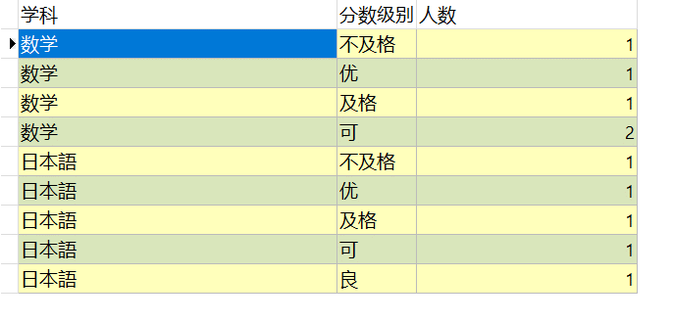

 | 3.检索所有包含有’語’字的学科名称，和学科名称所对应的老师名称
 | 如果没有所对应的老师姓名，老师姓名处用‘待定’来标记

 | 4.检索出还没有被分配给老师的学科名称。

 | 5.按年龄分组查询每个年龄段的学生人数。

 | 6.检索出每门课程的最高分数，及所对应的学生姓名。

